points attribution
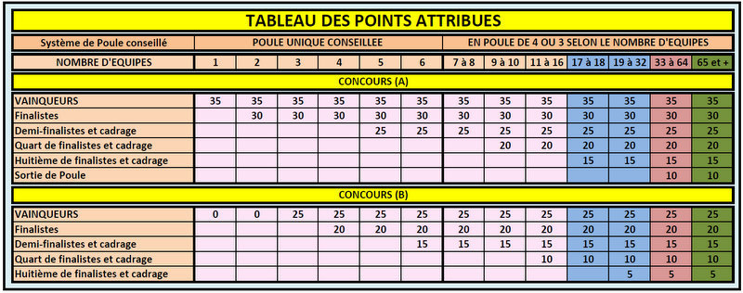

 | TABLEAU D'ATTRIBUTION DES POINTS MASTERS JEUNES 2016

 |  | NOMBRES D'EQUIPES | 8 à 15 | 16 à 23 | 24 à 31 | 32 à 39 | 40 et +

 |  | VAINQUEURS | 35 | 35 | 35 | 35 | 35
 |  | FINALISTES | 30 | 30 | 30 | 30 | 30
 |  | DEMI-FINALISTES | 25 | 25 | 25 | 25 | 25
 |  | QUART DE FINALISTES | 20 | 20 | 20 | 20 | 20
 |  | HUITIEME DE FINALISTES | 15 | 15 | 15 | 15 | 15
 |  | Sortie de poules | 10 | 10 | 10 | 10 | 10

En cas de joueurs ex-æquo, nous prendrons pour départager les joueurs en compte :

1°) Le nombre de participations, c’est-à-dire que le joueur ayant le plus participé

2°) Le nombre de victoire

3°) Les meilleurs scores, en suivant si nécessaire : 1er meilleur score, 2ème meilleur score et ainsi de suite…

4°) Le joueur le plus jeune

Points attribués à l’ensemble des participants:

Ces points sont cumulables aux points attribués en fonction du nombre d’équipes engagées.

1°) Un Bonus de 10 points sera attribué pour 4 participations de concours dont 1 Masters, et 20 points pour 8 participations dont 1 Masters pour les catégories Minimes et Cadets.

Pour la catégorie Juniors, seront attribués un Bonus de 10 points pour 4 participations de concours, et 20 points pour 8 participations de concours.

2)° Pour les Etapes des MASTERS, ne seront comptabilisé qu'une seule Etape, celle ayant le meilleur score.

3)° Les points obtenus à la FINALE des MASTERS seront comptabilisés.

